상품제안서
아이리버 65W 2포트 LCD 디스플레이 초고속 가정용 충전기 | 상품코드: S45876

 |  |  |  |  |  |  | 02-713-8555 | www.synergygift.co.kr
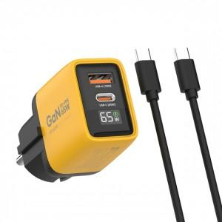

【상세/제작정보】 | <p><span style="font-size: 14pt;">※&nbsp;</span><span style="font-size: 14pt;">CtoC케이블포함</span></p>

【인쇄/포장옵션】 | 실크, 레이저 / 포장지포장

【공급단가】 | 수량 | 10~ | 50~ | 100~ | 300~ | 500~
*VAT별도 | 단가 | 26,100원 | 23,700원 | 23,100원 | 22,300원 | 21,900원

【상품 URL】 | https://www.synergygift.co.kr:443/src/goods_detail.php?gdno=45876

